상품제안서
월드컵응원용 두건손수건스카프 | 상품코드: F28227

 |  |  |  |  |  |  | 02-412-0044 | www.easy1.co.kr
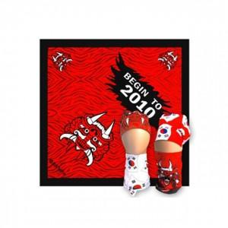

【상세/제작정보】 | 기본수량 미만 인쇄시 비용 추가. 인쇄판비 문의.

【인쇄/포장옵션】 | / 포장불가능

【공급단가】 | 수량 | 220~ | 660~ | 1,000~ | 3,000~ | 5,000~
*VAT별도 | 단가 | 1,820원 | 1,790원 | 1,750원 | 1,680원 | 1,610원

【상품 URL】 | https://easy1.co.kr:443/src/goods_detail.php?gdno=28227

